Ontologyとは
Ontology とは

Ontology とは何か？

 | 2つの意味がある。
 | 哲学、情報科学の用語としての一般的な意味と、Palantir が使う固有の意味。

 | 一般的な意味

 |  | オントロジーは「何が存在するか、そしてそれらがどう関係しているか」を定義する知識の構造。
 |  | 哲学では存在論と呼ばれる。
 |  | 情報科学では「概念の定義とその関係のネットワーク」を指す。

 |  | 例えば「動物」というオントロジーを作るなら、犬・猫・哺乳類・脊椎動物という概念と「犬は哺乳類である」「哺乳類は脊椎動物である」という関係を定義する。
 |  | 単なるデータではなく、概念間の意味的な関係を表現したもの。

 | Palantir が言う Ontology

 |  | Palantir はこの概念を企業の現実世界に適用している。

 |  | Ontology は、Palantir のプロダクト設計思想と顧客要件の必然的な帰結ではあるが、
 |  | Palantir Technologies の CEO である、Alex Karp が哲学者であり、「ソフトウェアは現実の意思決定を変えるべき」という思想に由来している。

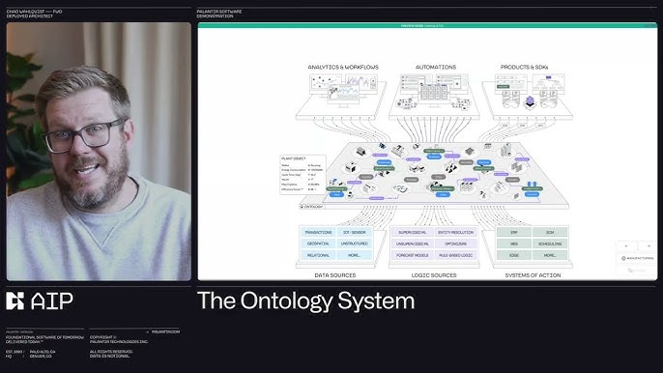
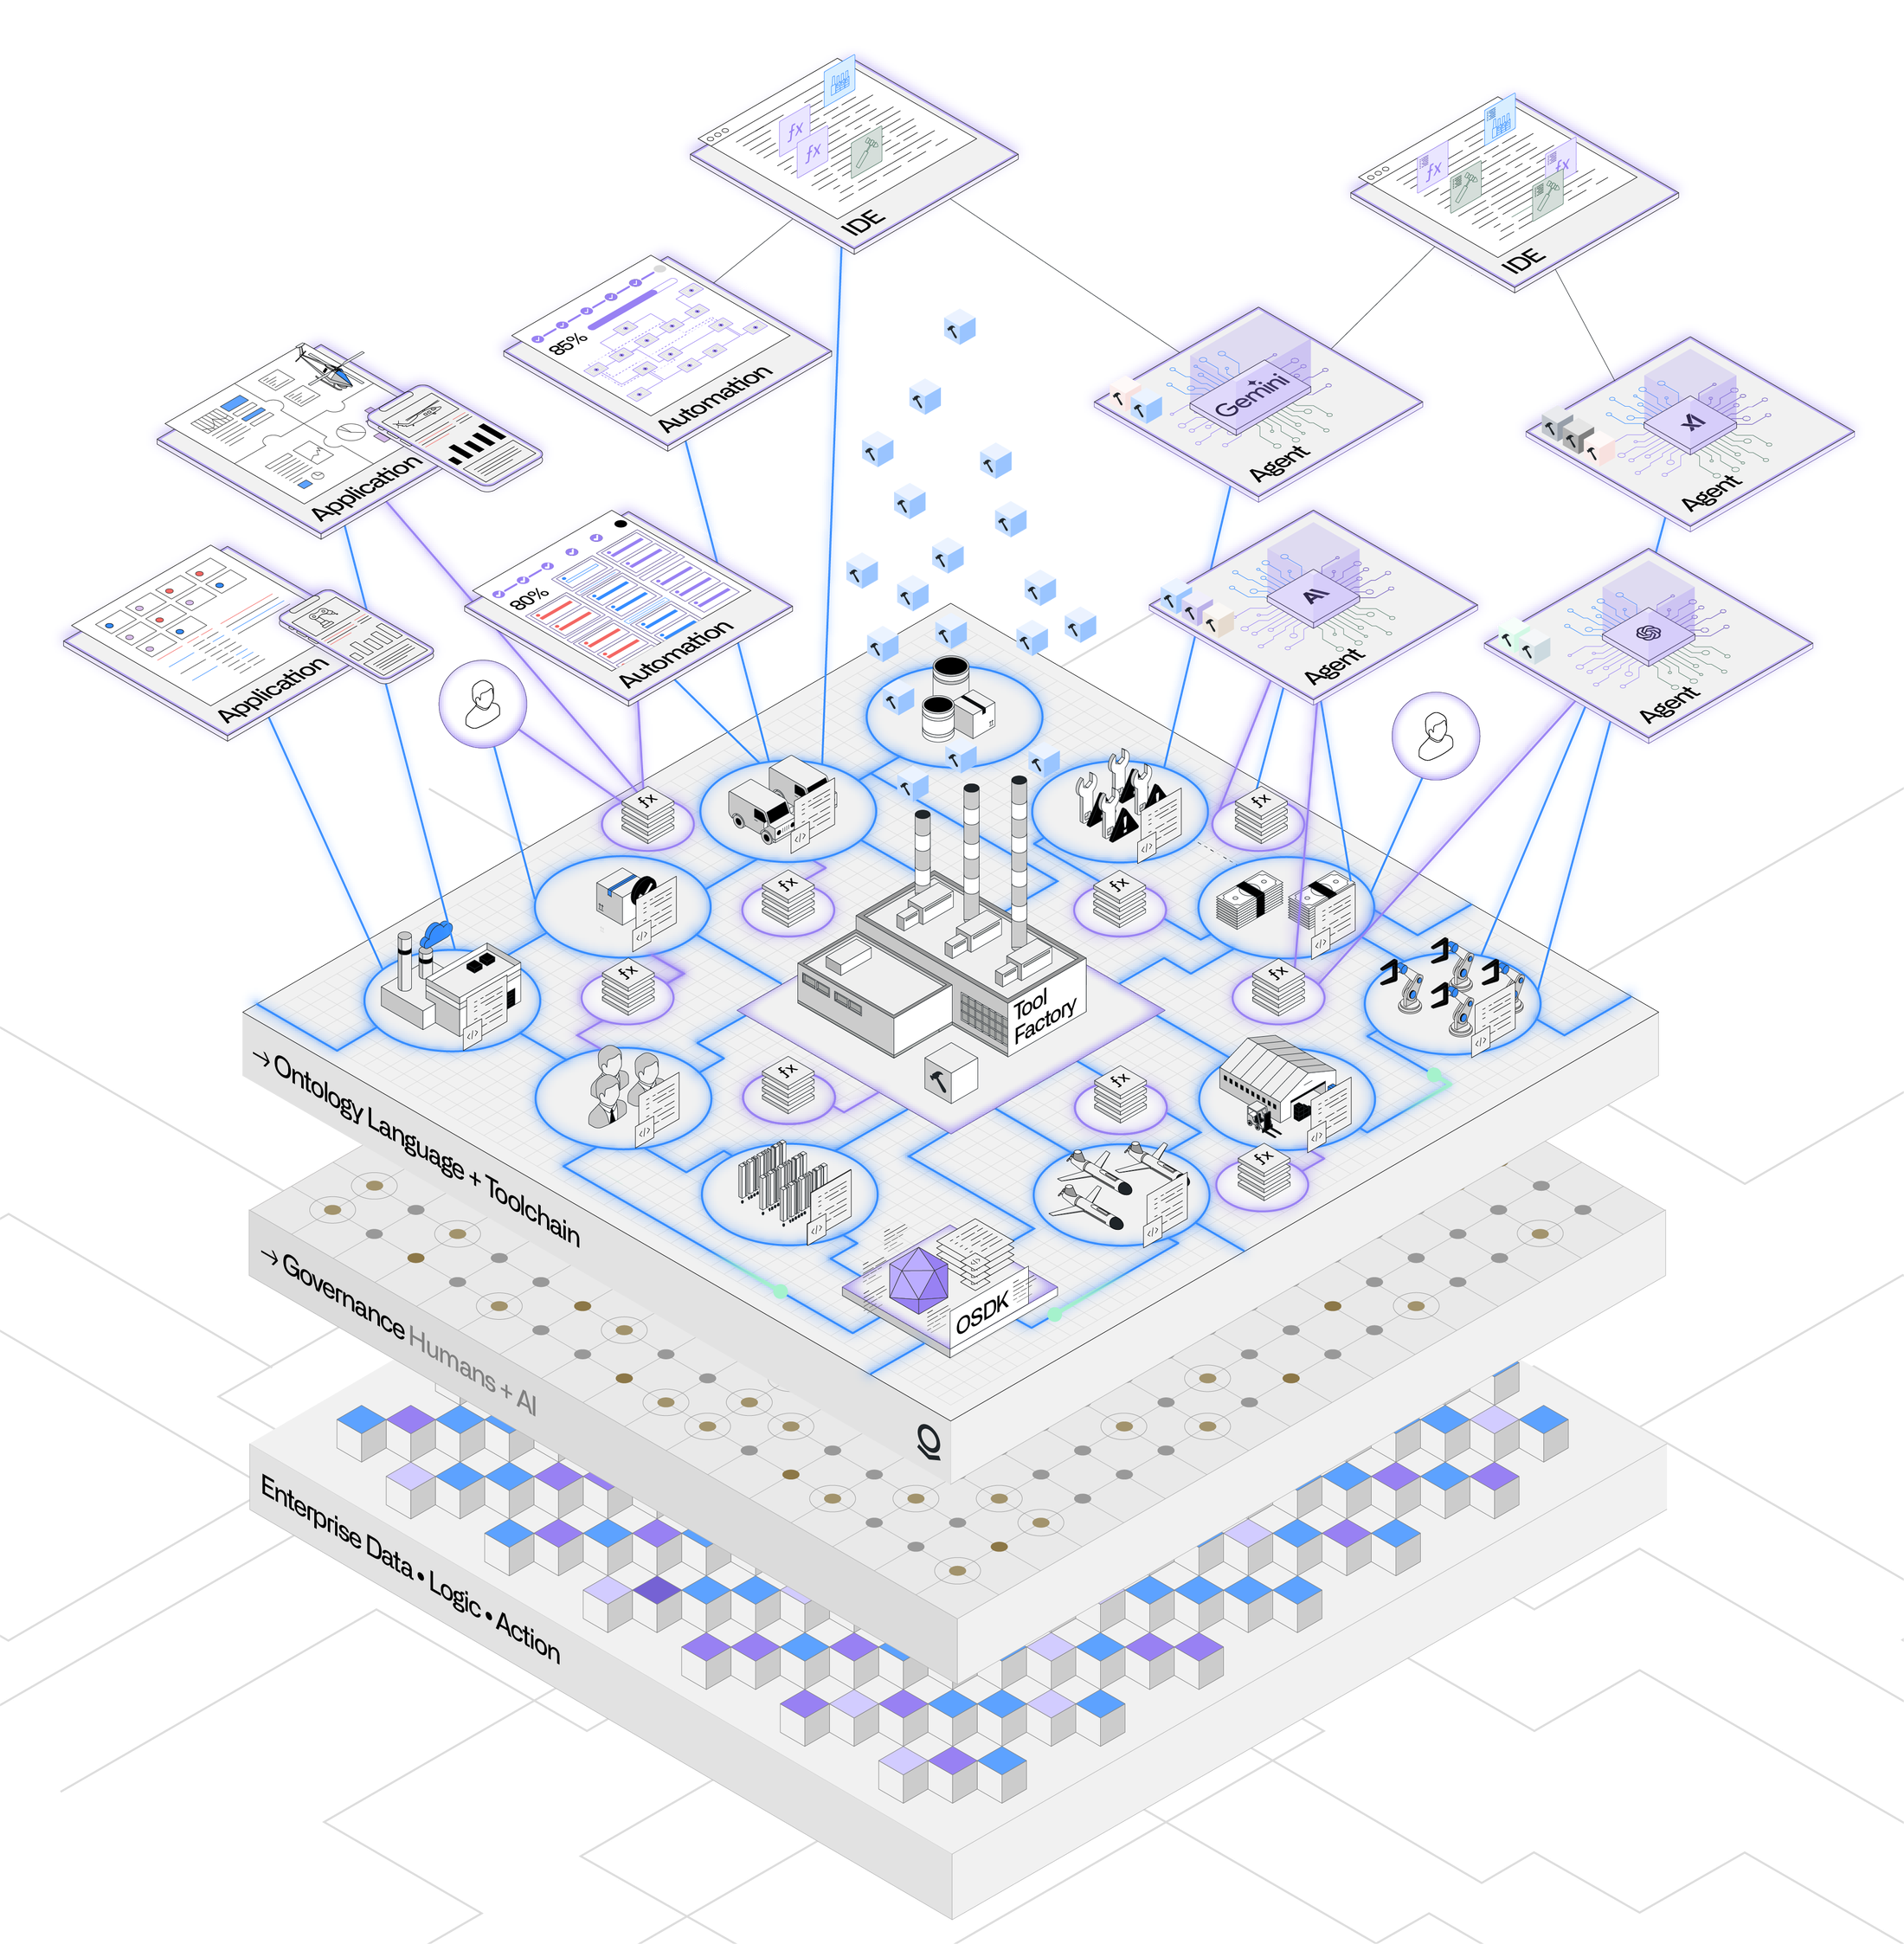
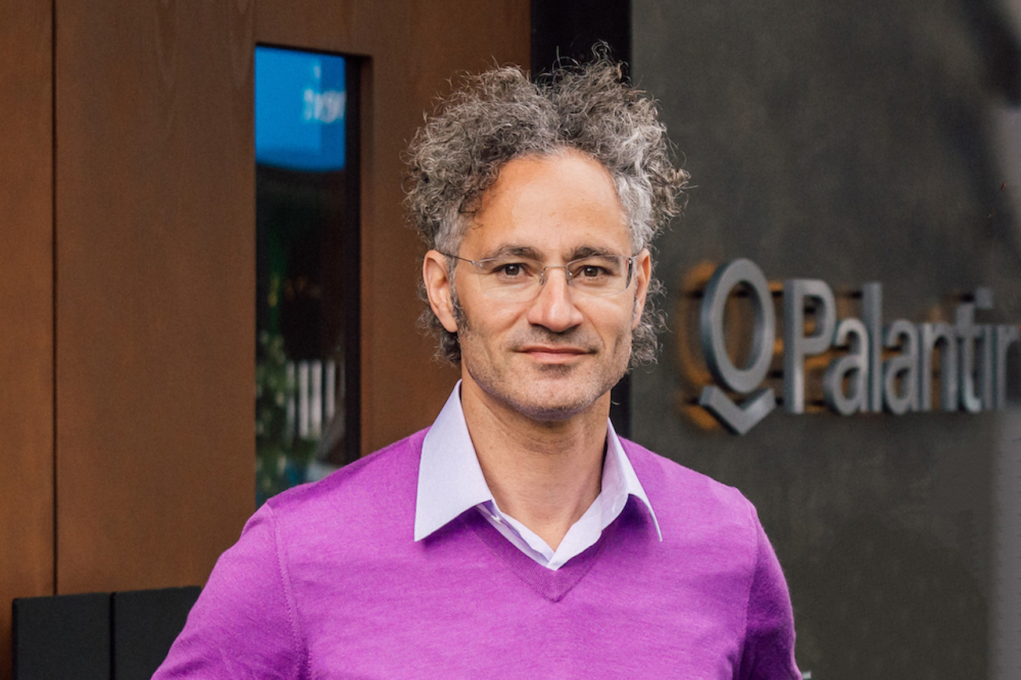

 |  |  | Ontology System | The Decision-Centric System for Enterprise Autonomy. | Palantir Technologies CEO Alex Karp
 |  |  | https://www.palantir.com/platforms/ontology

 |  | 従来のデータ管理
 |  | ・ テーブル・カラム・行という形でデータを保存
 |  | ・ 「2024-01-15, 山田花子, 体位変換, 完了」
 |  | → データがあるだけで意味の関係がない

 |  | Palantir の Ontology
 |  | ・ 「山田花子」は「ゲスト」である
 |  | ・ 「ゲスト」は「ケアプラン」を持つ
 |  | ・ 「ケアプラン」は「介助手順」から構成される
 |  | ・ 「介助手順」は「アテンダント」が実施する
 |  | ・ 「アテンダント」は「シフト」に紐づく
 |  | → 現実世界の構造がそのままデジタルに存在する

 |  | この現実の物、人、プロセス、関係をそのままデジタル空間に写し取とることを指して、デジタルツインと呼ぶ。

 | なぜ LLM にとって重要か

 |  | LLM が、「セマンティックが強くインサイトが弱いと捏造する」問題に直結する。

 |  | Ontology なしの場合
 |  | ・ LLM は言語の統計パターンから推論する
 |  | ・ 「高齢者の体位変換は2時間おき」という訓練データのパターンを山田さんに当てはめる
 |  | → 山田さんの実態とは無関係な回答

 |  | Ontology ありの Palantir
 |  | ・ LLMは 「山田さん」というオブジェクトの実際の属性・過去ケア・バイタル傾向から推論する
 |  | → 言語空間ではなく現実の構造から答える

 | 介護AIへの翻訳

 |  | 今回設計している介護 AI の PostgreSQL + pgvector は「データを保存する」層。
 |  | Ontology はその上に「このデータが何を意味するか、何と関係するか」を定義する層。

 |  | Ontologyの例（介護AI）
 |  | Guest（ゲスト）
 |  | ├── has CareProfile（ケアプラン）
 |  | ├── has VitalHistory（バイタル履歴）
 |  | └── receives CareSession（ケアセッション）
 |  | ├── performed_by Attendant（アテンダント）
 |  | ├── follows Procedure（手順）
 |  | └── produces Outcome（アウトカム）

 |  | この構造をデータベースのスキーマと別に明示的に定義しておくことで、
 |  | エージェントが「山田さんの今日のケアと過去の類似ケアの関係」を言語の推測ではなく構造から辿れる。

 |  | Palantir のような専用プラットフォームを使わなくても、PostgreSQL のスキーマ設計と pgvector の組み合わせで介護ドメインの簡易 Ontology を実装することは可能。

